Climatisation sans recyclage
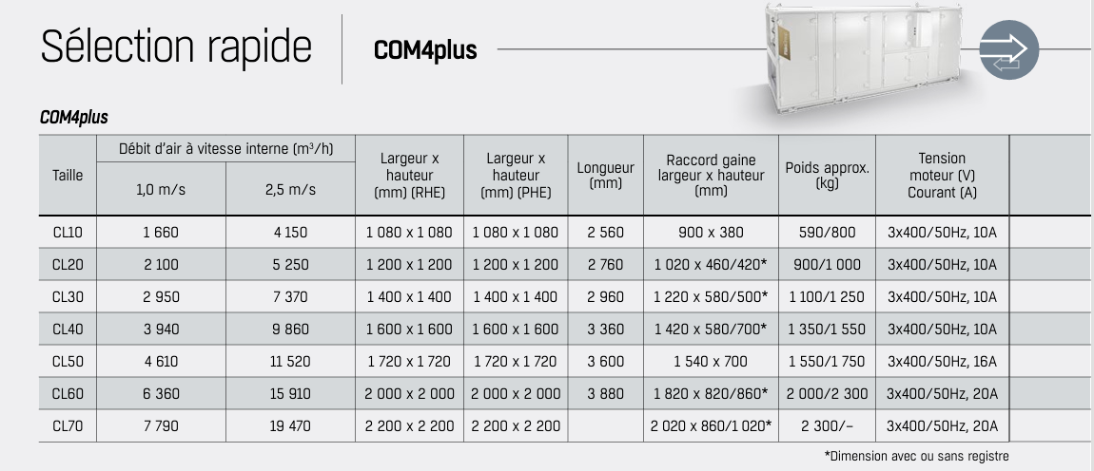
 | Régime hivernal |  |  |  |  |  |  | Régime estival
Local | qm hiver [kgas/s] | ∆he1 [kJ/kg] | Ppré [kW] = qm hiver . ∆he1 | ∆hs [kJ/kg] | Ppost [kW] =qm hiver . ∆hs3 | ∆x13 | qm,eau [kgeau/h] | qm été [kgas/s] | ∆hs3 [kJ/kg] | Ppost [kW] =qm été . ∆hs3 | ∆he3 [kJ/kg] | Pfr [kW] = qm été . ∆he3 | ∆xe3 [geau/kgas] | qm,eau [kgeau/h]
1.COFFRE FORT | 0.27 | 31.74 | 8.50 | 16.60 | 4.44 | 5.60 | 5.40 | 0.17 | 3.17 | 0.54 | -31.47 | -5.33 | 5.10 | 3.11
2.KITCHENETTE | 0.20 | 31.74 | 6.40 | 16.60 | 3.35 | 5.60 | 4.06 | 0.27 | 3.17 | 0.85 | -31.47 | -8.41 | 5.10 | 4.91 | Source | Régime hivernale sans recyclage
3.ESCALIER | 0.11 | 31.74 | 3.47 | 16.60 | 1.82 | 5.60 | 2.21 | 0.06 | 3.17 | 0.19 | -31.47 | -1.92 | 5.10 | 1.12 |  |  | T [°C] | x [geau/kgas] | h [kJ/kgas] | HR [%] | v [m³/kgas] | pv [Pa] | ps [Pa]
4.Bureau 4 | 0.24 | 31.74 | 7.70 | 16.60 | 4.02 | 5.60 | 4.89 | 0.28 | 3.17 | 0.89 | -31.47 | -8.81 | 5.10 | 5.14 |  | e | -8.00 | 1.70 | -3.84 | 90.00 | 0.75 | 278.96 | 309.96
5.Bureau5 | 0.16 | 31.74 | 5.04 | 16.60 | 2.64 | 5.60 | 3.20 | 0.17 | 3.17 | 0.54 | -31.47 | -5.38 | 5.10 | 3.14 |  | 1 | 23.50 | 1.70 | 27.90 | 9.54 | 0.84 | 276.18 | 2894.37 |  | Source | Régime hivernale sans recyclage
6.Bureau 6 | 0.16 | 31.74 | 5.08 | 16.60 | 2.65 | 5.60 | 3.22 | 0.17 | 3.17 | 0.54 | -31.47 | -5.39 | 5.10 | 3.15 |  | 2 | 9.40 | 7.30 | 27.90 | 100.00 | 0.80 | 1175.39 | 1175.39 | 896.43 |  |  | T [°C] | x [geau/kgas] | h [kJ/kgas] | HR [%] | v [m³/kgas] | pv [Pa] | ps [Pa]
7.Bureau 7 | 0.16 | 31.74 | 5.08 | 16.60 | 2.65 | 5.60 | 3.22 | 0.18 | 3.17 | 0.56 | -31.47 | -5.54 | 5.10 | 3.23 |  | i | 20.00 | 7.30 | 38.50 | 50.00 | 0.84 | 1169.09 | 2338.19 |  |  | e | -8.00 | 1.72 | -3.80 | 90.00 | 0.75 | 278.96 | 309.96
8.SDR | 0.29 | 31.74 | 9.32 | 16.60 | 4.88 | 5.60 | 5.92 | 0.38 | 3.17 | 1.21 | -31.47 | -12.05 | 5.10 | 7.03 |  | s | 25.70 | 7.30 | 44.50 | 35.60 | 0.857 | 1175.39 | 3300.42 |  |  | 1 | 23.05 | 1.72 | 27.62 | 9.90 | 0.84 | 278.96 | 2816.41
9.Couloir droite | 0.40 | 31.74 | 12.82 | 16.60 | 6.71 | 5.60 | 8.14 | 0.22 | 3.17 | 0.70 | -31.47 | -6.95 | 5.10 | 4.05 |  |  |  |  |  |  |  |  |  |  |  | 3 | 9.25 | 7.26 | 27.62 | 100.00 | 0.80 | 1169.09 | 1169.09
10.Approvisionnement | 0.06 | 31.74 | 2.03 | 16.60 | 1.06 | 5.60 | 1.29 | 0.04 | 3.17 | 0.11 | -31.47 | -1.12 | 5.10 | 0.66 |  |  |  |  |  |  |  |  |  |  |  | i | 20.00 | 7.26 | 38.61 | 50.00 | 0.83 | 1169.09 | 2338.19
11/12/13. Entrée | 0.16 | 31.74 | 5.10 | 16.60 | 2.67 | 5.60 | 3.24 | 0.09 | 3.17 | 0.27 | -31.47 | -2.72 | 5.10 | 1.59 |  | Régime éstival sans recyclage |  |  |  |  |  |  |  |  |  | s | 25.67 | 7.26 | 44.41 | 35.49 | 0.85 | 1169.09 | 3294.47
14.Distrib | 0.19 | 31.74 | 5.94 | 16.60 | 3.11 | 5.60 | 3.77 | 0.37 | 3.17 | 1.18 | -31.47 | -11.69 | 5.10 | 6.82 |  |  | T [°C] | x [geau/kgas] | h [kJ/kgas] | HR [%] | v [m³/kgas] | pv [Pa] | ps [Pa]
15.Secretariat | 0.26 | 31.74 | 8.40 | 16.60 | 4.39 | 5.60 | 5.34 | 0.29 | 3.17 | 0.91 | -31.47 | -9.07 | 5.10 | 5.29 |  | e | 32.00 | 15.00 | 70.50 | 50.00 | 0.89 | 2375.91 | 4751.82
16.SDR | 0.46 | 31.74 | 14.73 | 16.60 | 7.70 | 5.60 | 9.36 | 0.65 | 3.17 | 2.08 | -31.47 | -20.61 | 5.10 | 12.02 |  | 3 | 13.88 | 9.90 | 39.03 | 100.00 | 0.83 | 1587.46 | 1587.46 |  |  | Régime éstival sans recyclage |  |  |  |  |  |  |  | Source | Régime éstival avec recyclage
17. Salle d'attente | 0.49 | 31.74 | 15.49 | 16.60 | 8.10 | 5.60 | 9.84 | 0.39 | 3.17 | 1.23 | -31.47 | -12.23 | 5.10 | 7.14 |  | i | 25.00 | 9.90 | 50.30 | 50.00 | 0.86 | 1583.07 | 3166.14 | -788.45 |  |  | T [°C] | x [geau/kgas] | h [kJ/kgas] | HR [%] | v [m³/kgas] | pv [Pa] | ps [Pa] |  |  | T [°C] | x [geau/kgas] | h [kJ/kgas] | HR [%] | v [m³/kgas] | pv [Pa] | ps [Pa]
18.WC individuelle | 0.04 | 31.74 | 1.32 | 16.60 | 0.69 | 5.60 | 0.84 | 0.04 | 3.17 | 0.12 | -31.47 | -1.17 | 5.10 | 0.68 |  | s | 17.00 | 9.90 | 42.20 | 81.90 | 0.84 | 1587.46 | 1938.35 |  |  | e | 32.00 | 14.94 | 70.54 | 50.00 | 0.86 | 2375.91 | 4751.82 |  | e | 32.00 | 14.94 | 70.54 | 50.00 | 0.86 | 2375.91 | 4751.82
19.WC PMR | 0.04 | 31.74 | 1.22 | 16.60 | 0.64 | 5.60 | 0.78 | 0.04 | 3.17 | 0.11 | -31.47 | -1.11 | 5.10 | 0.65 |  |  |  |  |  |  |  |  |  |  |  | 3 | 13.84 | 9.87 | 38.91 | 100.00 | 0.81 | 1583.07 | 1583.07 |  | m | 29.87 | 13.39 | 64.37 | 50.72 | 0.86 | 2134.79 | 4209.33
20.WC femme | 0.15 | 31.74 | 4.87 | 16.60 | 2.55 | 5.60 | 3.09 | 0.16 | 3.17 | 0.49 | -31.47 | -4.90 | 5.10 | 2.86 |  |  |  |  |  |  |  |  |  |  |  | i | 25.00 | 9.87 | 50.38 | 50.00 | 0.84 | 1583.07 | 3166.14 |  | 1 | 13.84 | 9.87 | 38.91 | 100.00 | 0.81 | 1583.07 | 1583.07
21.WC homme | 0.11 | 31.74 | 3.44 | 16.60 | 1.80 | 5.60 | 2.18 | 0.13 | 3.17 | 0.42 | -31.47 | -4.13 | 5.10 | 2.41 |  |  |  |  |  |  |  |  |  |  |  | s | 17.00 | 9.87 | 42.16 | 81.67 | 0.82 | 1583.07 | 1938.35 |  | i | 25.00 | 9.87 | 50.38 | 50.00 | 0.84 | 1583.07 | 3166.14
22.Trappe | 0.10 | 31.74 | 3.05 | 16.60 | 1.59 | 5.60 | 1.94 | 0.04 | 3.17 | 0.13 | -31.47 | -1.29 | 5.10 | 0.75 |  |  |  |  |  |  |  |  |  |  |  |  |  |  |  |  |  |  |  |  | s | 17.00 | 9.87 | 42.16 | 81.67 | 0.82 | 1583.07 | 1938.35
23.Trémis | 0.03 | 31.74 | 0.98 | 16.60 | 0.51 | 5.60 | 0.62 | 0.01 | 3.17 | 0.04 | -31.47 | -0.41 | 5.10 | 0.24
 | 4.09 |  | 129.98 |  | 67.97 |  | 82.55 | 4.14 |  | 13.13 |  | -130.23 |  | 75.97
M³/H | 11072.421512 |  |  |  |  |  |  | 13258.128854
 | 3.0756726422 |  |  |  |  |  |  | 3.6828135704

 | Résumé |  |  |  |  |  |  |  |  | 14724
 | Ppré [kW] | 129.98 |  |  |  | T1bat chaude | 70 | 548.915955
 | Ppost [kW] | 67.97 |  |  |  | T2 bat chaud | 50 | 563.526195
 | qm,eau hiver [kgeau/h] | 82.55 |  |  |  | T1batfr | 7 | 1226.6539276
 | Pfr [kW] | -130.23 |  |  |  | T2batfr | 12 | 707.48325
 | qm,eau été [kgeau/h] | 75.97 |  |  |  |  |  | 114.512562
 | qm bat pré [kg/h] | 5589.1946528 |  | 1.5525540702 |  |  |  | 277.0999425
 | qm bat post [kg/h] | 2922.7314213 |  |  |  |  |  | 1189.829697
 | qm bat fr [kg/h] | 22356.778611 |  |  |  |  |  | 923.7666
 |  |  |  |  |  |  |  | 2097.94627
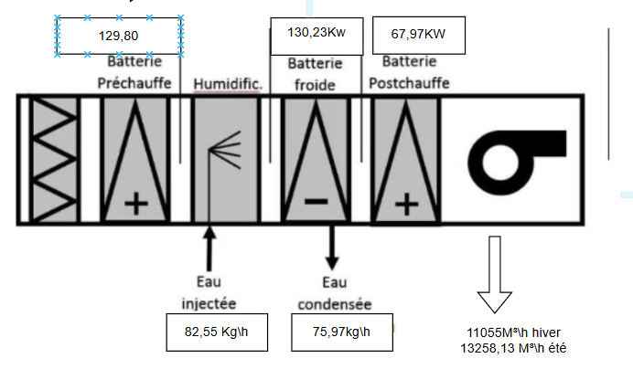
 |  |  |  |  |  |  |  | 1245.3734958 |  |  |  |  | ²

 |  |  |  |  |  |  |  |  |  |  |  |  |  |  |  |  |  |  |  |  |  | ÉTÉ

 |  |  |  |  | HIVER

Climatisation avec recyclage
 | Régime estival
Local | qm été [kgas/s] | ∆hs1 [kJ/kg] | Ppost [kW] = qm été . ∆hs1 | ∆hm1 [kJ/kg] | Pfr [kW] = qm été . ∆hm1 | ∆xm1 [geau/kgas] | qm,eau [kgeau/h] | interpolation T pour m |  | ; | 30.581461633
1.COFFRE FORT | 0.17 | 2.19 | 0.37 | -24.27 | -4.11 | 3.54 | 2.16 | interpolation x pour m |  | 13.440345457
2.KITCHENETTE | 0.27 | 2.19 | 0.59 | -24.27 | -6.49 | 3.54 | 3.41
3.ESCALIER | 0.06 | 2.19 | 0.13 | -24.27 | -1.48 | 3.54 | 0.78 | nouveaux poi,nt exterieur est le point m plus e
4.Bureau 4 | 0.28 | 2.19 | 0.61 | -24.27 | -6.79 | 3.54 | 3.57
5.Bureau5 | 0.17 | 2.19 | 0.37 | -24.27 | -4.15 | 3.54 | 2.18 | Source | Régime éstival avec recyclage
6.Bureau 6 | 0.17 | 2.19 | 0.38 | -24.27 | -4.16 | 3.54 | 2.18 |  |  | T [°C] | x [geau/kgas] | h [kJ/kgas] | HR [%] | v [m³/kgas] | pv [Pa] | ps [Pa]
7.Bureau 7 | 0.18 | 2.19 | 0.39 | -24.27 | -4.27 | 3.54 | 2.24 |  | e | 32.00 | 15.00 | 70.50 | 50.00 | 0.89 | 2375.91 | 4751.82
8.SDR | 0.38 | 2.19 | 0.84 | -24.27 | -9.29 | 3.54 | 4.88 |  | m | ; | 13.44 | 63.30 | 53.60 | 0.87 | 2143.15 | #VALUE!
9.Couloir droite | 0.22 | 2.19 | 0.48 | -24.27 | -5.36 | 3.54 | 2.81 |  | 1 | 13.88 | 9.90 | 39.03 | 100.00 | 0.83 | 1587.46 | 1587.46
10.Approvisionnement | 0.04 | 2.19 | 0.08 | -24.27 | -0.87 | 3.54 | 0.46 |  | i | 25.00 | 9.90 | 50.00 | 50.00 | 0.86 | 1583.07 | 3166.14
11/12/13. Entrée | 0.09 | 2.19 | 0.19 | -24.27 | -2.10 | 3.54 | 1.10 |  | s | 17.00 | 9.50 | 41.22 | 78.64 | 0.84 | 1524.29 | 1938.35
14.Distrib | 0.37 | 2.19 | 0.81 | -24.27 | -9.01 | 3.54 | 4.73
15.Secretariat | 0.29 | 2.19 | 0.63 | -24.27 | -7.00 | 3.54 | 3.67
16.SDR | 0.65 | 2.19 | 1.43 | -24.27 | -15.89 | 3.54 | 8.35
17. Salle d'attente | 0.39 | 2.19 | 0.85 | -24.27 | -9.43 | 3.54 | 4.95
18.WC individuelle | 0.04 | 2.19 | 0.08 | -24.27 | -0.90 | 3.54 | 0.47
19.WC PMR | 0.04 | 2.19 | 0.08 | -24.27 | -0.86 | 3.54 | 0.45
20.WC femme | 0.16 | 2.19 | 0.34 | -24.27 | -3.78 | 3.54 | 1.98
21.WC homme | 0.13 | 2.19 | 0.29 | -24.27 | -3.18 | 3.54 | 1.67
22.Trappe | 0.04 | 2.19 | 0.09 | -24.27 | -0.99 | 3.54 | 0.52
23.Trémis | 0.01 | 2.19 | 0.03 | -24.27 | -0.32 | 3.54 | 0.17
 | 4.14 |  | 9.06 |  | -100.44 |  | 52.74
 | 13019.78047

débit recyclé | 1.2654586731
 | 2.87 |  |  |  | T1bat chaude | 70
 |  |  |  |  | T2 bat chaud | 50
Résumé |  |  |  |  | T1batfr | 7
Ppost [kW] | 67.97 |  |  |  | T2batfr | 12
Pfr [kW] | -100.44
qm,eau été [kgeau/h] | 52.74
qm bat post [kg/h] | 2922.7314213
qm bat fr [kg/h] | 17276.01459

été
10423 m^3/h
hiver
12877 m^3/h
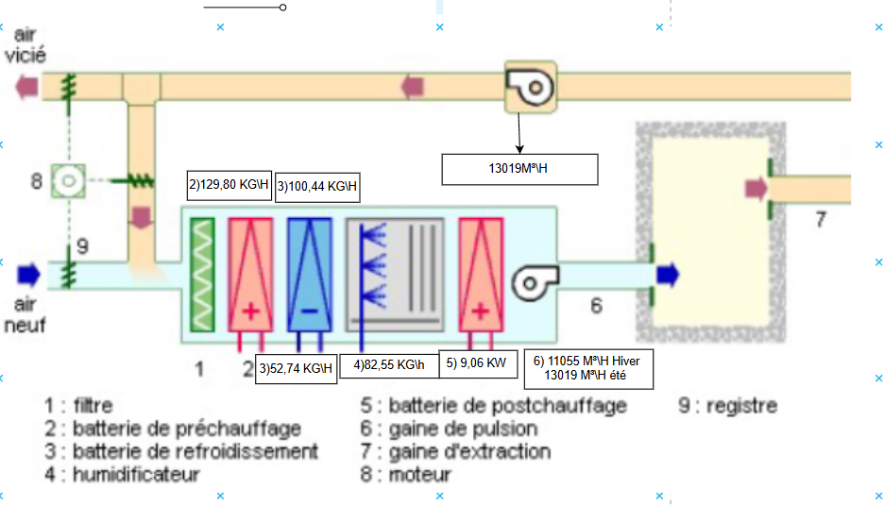

5) 67,97 kW

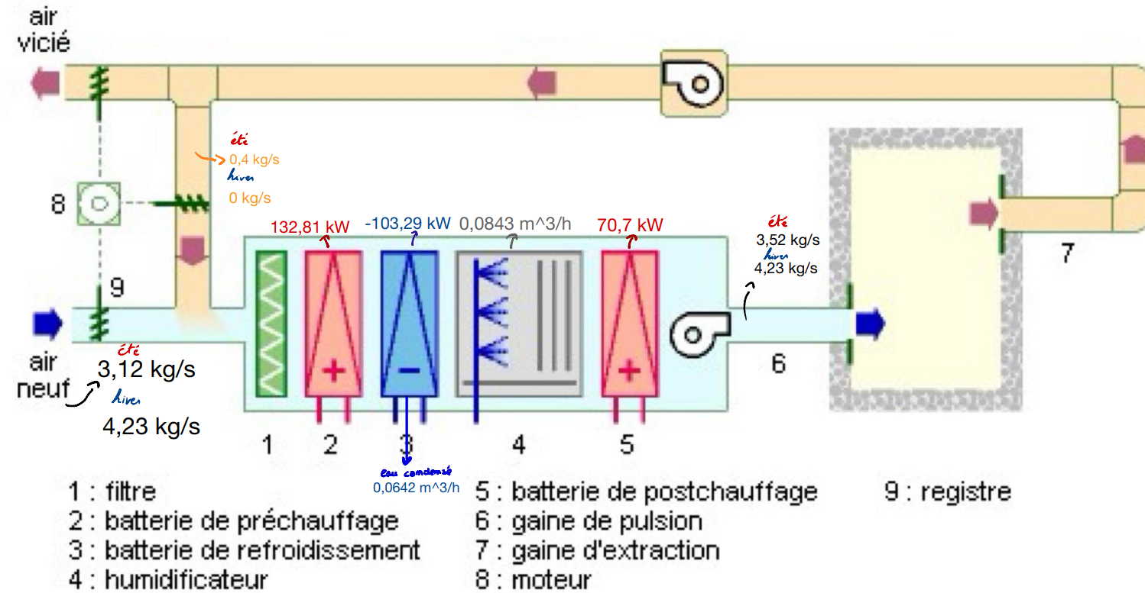

été
1188 m^3/h
hiver
0 m^3/h

été
10423 m^3/h
hiver
12877 m^3/h

été
9235 m^3/h
hiver
12877 m^3/h

Largeur x hauteur x longueur | 128x096x920
Filtre | G3 et F8

 | correction ->
 |  | G4 et F7

Clim récupérateur à roue
 | Régime hivernal |  |  |  |  |  |  |  | Régime estival
Local | qm hiver [kgas/s] | qm min [kgas/s] | ∆h01 [kJ/kg] | Ppré [kW] = qm hiver . ∆he1 | ∆hs3 [kJ/kg] | Ppost [kW] =qm hiver . ∆hs3 | ∆x13 | qm,eau [kgeau/h] | qm été [kgas/s] | qm min [kgas/s] | ∆hs3 [kJ/kg] | Ppost [kW] =qm été . ∆hs3 | ∆h03 [kJ/kg] | Pfr [kW] = qm hiver . ∆he3 | ∆xe3 [geau/kgas] | qm,eau [kgeau/h]
1.COFFRE FORT | 0.27 | 0.02 | 0.20 | 0.05 | 16.60 | 4.44 | 1.90 | 1.83 | 0.17 | 0.02 | 3.17 | 0.54 | -11.27 | -1.91 | -5.10 | -3.11
2.KITCHENETTE | 0.20 | 0.18 | 0.20 | 0.04 | 16.60 | 3.35 | 1.90 | 1.38 | 0.27 | 0.17 | 3.17 | 0.85 | -11.27 | -3.01 | -5.10 | -4.91
3.ESCALIER | 0.11 | 0.02 | 0.20 | 0.02 | 16.60 | 1.82 | 1.90 | 0.75 | 0.06 | 0.02 | 3.17 | 0.19 | -11.27 | -0.69 | -5.10 | -1.12 |  |  |  |  | [%]
4.Bureau 4 | 0.24 | 0.05 | 0.20 | 0.05 | 16.60 | 4.02 | 1.90 | 1.66 | 0.28 | 0.05 | 3.17 | 0.89 | -11.27 | -3.16 | -5.10 | -5.14 |  |  |  | η (Data sheet) | 72.7
5.Bureau5 | 0.16 | 0.05 | 0.20 | 0.03 | 16.60 | 2.64 | 1.90 | 1.09 | 0.17 | 0.05 | 3.17 | 0.54 | -11.27 | -1.93 | -5.10 | -3.14
6.Bureau 6 | 0.16 | 0.05 | 0.20 | 0.03 | 16.60 | 2.65 | 1.90 | 1.09 | 0.17 | 0.05 | 3.17 | 0.54 | -11.27 | -1.93 | -5.10 | -3.15 |  | Source
7.Bureau 7 | 0.16 | 0.05 | 0.20 | 0.03 | 16.60 | 2.65 | 1.90 | 1.09 | 0.18 | 0.05 | 3.17 | 0.56 | -11.27 | -1.98 | -5.10 | -3.23 |  | Régime hivernale à roue
8.SDR | 0.29 | 0.25 | 0.20 | 0.06 | 16.60 | 4.88 | 1.90 | 2.01 | 0.38 | 0.24 | 3.17 | 1.21 | -11.27 | -4.32 | -5.10 | -7.03 |  |  | T [°C] | x [geau/kgas] | h [kJ/kgas] | HR [%] | v [m³/kgas] | pv [Pa] | ps [Pa]
9.Couloir droite | 0.40 | 0.02 | 0.20 | 0.08 | 16.60 | 6.71 | 1.90 | 2.76 | 0.22 | 0.02 | 3.17 | 0.70 | -11.27 | -2.49 | -5.10 | -4.05 |  | e | -8.00 | 1.72 | -3.80 | 90.00 | 0.75 | 278.96 | 309.96
10.Approvisionnement | 0.06 | 0.02 | 0.20 | 0.01 | 16.60 | 1.06 | 1.90 | 0.44 | 0.04 | 0.02 | 3.17 | 0.11 | -11.27 | -0.40 | -5.10 | -0.66 |  | 0 | 14.00 | 5.40 | 27.70 | 54.60 | 0.81 | 873.43 | 1599.69
11/12/13. Entrée | 0.16 | 0.02 | 0.20 | 0.03 | 16.60 | 2.67 | 1.90 | 1.10 | 0.09 | 0.02 | 3.17 | 0.27 | -11.27 | -0.97 | -5.10 | -1.59 |  | 1 | 14.20 | 5.40 | 27.90 | 54.00 | 0.81 | 872.10 | 1620.54
14.Distrib | 0.19 | 0.05 | 0.20 | 0.04 | 16.60 | 3.11 | 1.90 | 1.28 | 0.37 | 0.05 | 3.17 | 1.18 | -11.27 | -4.19 | -5.10 | -6.82 |  | 2 | 9.40 | 7.30 | 27.90 | 100.00 | 0.80 | 1175.39 | 1175.39
15.Secretariat | 0.26 | 0.11 | 0.20 | 0.05 | 16.60 | 4.39 | 1.90 | 1.81 | 0.29 | 0.10 | 3.17 | 0.91 | -11.27 | -3.25 | -5.10 | -5.29 |  | i | 20.00 | 7.30 | 38.50 | 50.00 | 0.84 | 1169.09 | 2338.19
16.SDR | 0.46 | 0.46 | 0.20 | 0.09 | 16.60 | 7.70 | 1.90 | 3.17 | 0.65 | 0.45 | 3.17 | 2.08 | -11.27 | -7.38 | -5.10 | -12.02 |  | s | 25.70 | 7.30 | 44.50 | 35.60 | 0.857 | 1175.39 | 3300.42
17. Salle d'attente | 0.49 | 0.16 | 0.20 | 0.10 | 16.60 | 8.10 | 1.90 | 3.34 | 0.39 | 0.16 | 3.17 | 1.23 | -11.27 | -4.38 | -5.10 | -7.14
18.WC individuelle | 0.04 | 0.02 | 0.20 | 0.01 | 16.60 | 0.69 | 1.90 | 0.29 | 0.04 | 0.02 | 3.17 | 0.12 | -11.27 | -0.42 | -5.10 | -0.68
19.WC PMR | 0.04 | 0.02 | 0.20 | 0.01 | 16.60 | 0.64 | 1.90 | 0.26 | 0.04 | 0.02 | 3.17 | 0.11 | -11.27 | -0.40 | -5.10 | -0.65 |  | Régime éstival à roue
20.WC femme | 0.15 | 0.09 | 0.20 | 0.03 | 16.60 | 2.55 | 1.90 | 1.05 | 0.16 | 0.09 | 3.17 | 0.49 | -11.27 | -1.75 | -5.10 | -2.86 |  |  | T [°C] | x [geau/kgas] | h [kJ/kgas] | HR [%] | v [m³/kgas] | pv [Pa] | ps [Pa]
21.WC homme | 0.11 | 0.09 | 0.20 | 0.02 | 16.60 | 1.80 | 1.90 | 0.74 | 0.13 | 0.09 | 3.17 | 0.42 | -11.27 | -1.48 | -5.10 | -2.41 |  | e | 32.00 | 15.00 | 70.50 | 50.00 | 0.89 | 2375.91 | 4751.82
22.Trappe | 0.10 | 0.00 | 0.20 | 0.02 | 16.60 | 1.59 | 1.90 | 0.66 | 0.04 | 0.00 | 3.17 | 0.13 | -11.27 | -0.46 | -5.10 | -0.75 |  | 0 | 19.30 | 11.90 | 50.30 | 79.90 | 0.83 | 1788.92 | 2238.95
23.Trémis | 0.03 | 0.00 | 0.20 | 0.01 | 16.60 | 0.51 | 1.90 | 0.21 | 0.01 | 0.00 | 3.17 | 0.04 | -11.27 | -0.15 | -5.10 | -0.24 |  | 3 | 13.88 | 9.90 | 39.03 | 100.00 | 0.83 | 1587.46 | 1587.46
 | 4.09 | 1.73 |  | 0.82 |  | 67.97 |  | 28.01 | 4.14 | 1.70 |  | 13.13 |  | -46.65 |  | -75.97 |  | i | 25.00 | 9.90 | 50.30 | 50.00 | 0.86 | 1583.07 | 3166.14
 | 2.36 |  |  |  |  |  |  |  | 2.44 |  |  |  |  |  |  |  |  | s | 17.00 | 9.90 | 42.20 | 81.90 | 0.84 | 1587.46 | 1938.35
 | 11991.121392 |  |  |  |  |  |  |  | 12341.978723

 |  |  |  |  |  |  |  |  |  |  | TRAVAIIILLE A SAHBE
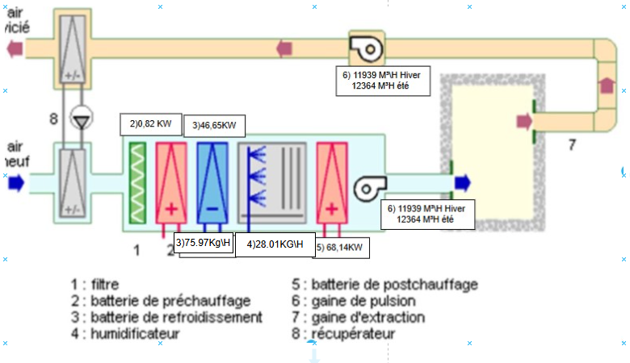

 |  |  |  |  |  | RECUP A ROUE YA TOUJOURS UNE FUITE DE AIR VISCIE VERS AIR NEUF DONC CA MARCHE APS DANS LES MILIEUX STRICTES COMME PHARMA

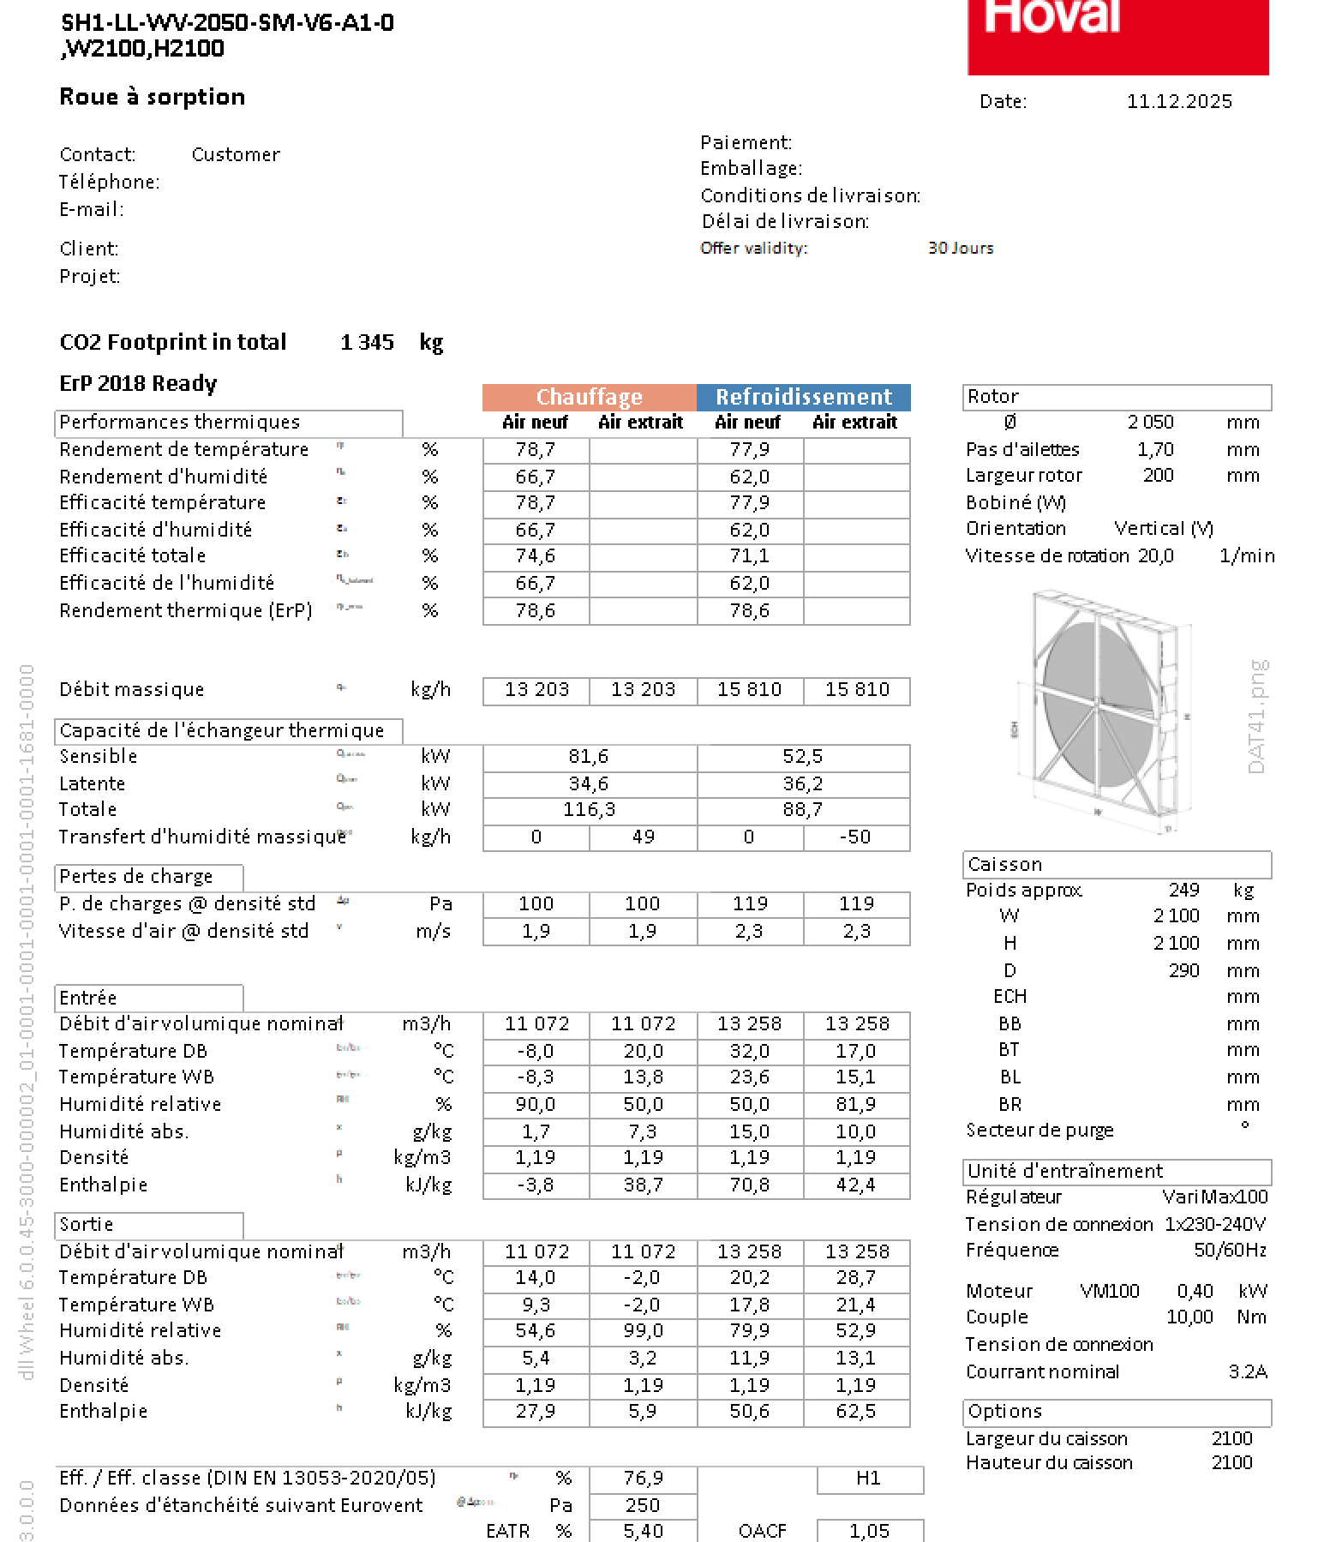
Résumé
Ppré [kW] | 0.82
Ppost [kW] | 67.97
qm,eau hiver [kgeau/h] | 28.01
Pfr [kW] | -46.65
qm,eau été [kgeau/h] | -75.97
qm hive [m³/h] | 12632.545237
qm été [m³/h] | 12438.806284

 |  |  |  |  |  |  |  |  |  |  | ,+

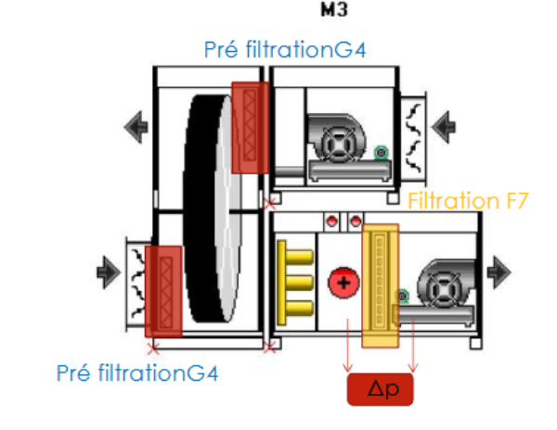

 |  |  |  |  |  |  |  |  |  |  |  |  |  |  |  |  |  |  |  |  |  |  |  |  |  |  | 1.05

 |  |  |  |  |  |  |  |  |  |  |  |  |  |  |  |  |  |  |  |  |  |  |  |  | debit hiver | 3.0756726422
 |  |  |  |  |  |  |  |  |  |  |  |  |  |  |  |  |  |  |  |  |  |  |  |  | debit été | 3.6828135704

 |  |  |  |  |  |  |  |  |  |  |  |  |  |  |  |  |  |  |  |  |  |  |  |  | W | 2.1
 |  |  |  |  |  |  |  |  |  |  |  |  |  |  |  |  |  |  |  |  |  |  |  |  | h | 2.1

 |  |  |  |  |  |  |  |  |  |  |  |  |  |  |  |  |  |  |  |  |  |  |  |  | A | 2.205

 |  |  |  |  |  |  |  |  |  |  |  |  |  |  |  |  |  |  |  |  |  |  |  |  | v hiver | 0.71691634856 | V HIVER
 |  |  |  |  |  |  |  |  |  |  |  |  |  |  |  |  |  |  |  |  |  |  |  |  | v été | 1.670210236 | V ÉTÉ



 |  |  |  |  |  |  |  |  | ²

 |  |  |  |  |  |  |  |  |  |  |  | FILTRE 2, 2.7M/S DANS LA DEMI ROUE

 |  |  |  |  |  |  |  |  |  |  |  |  |  |  |  |  | f

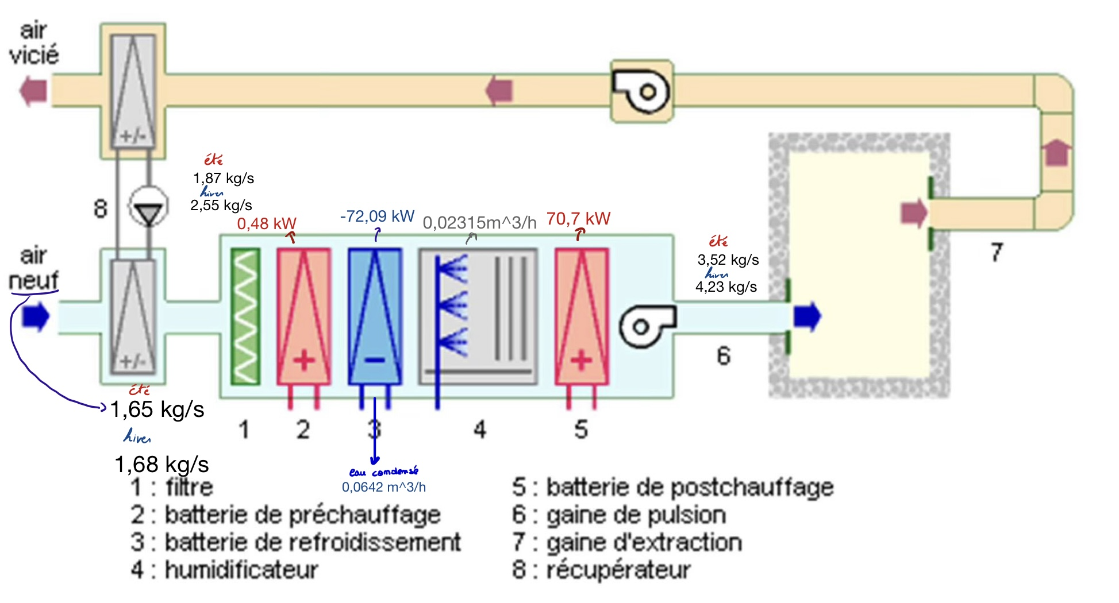

été
10423 m^3/h
hiver
12877 m^3/h

Largeur x hauteur x longueur | 128x096x616
Filtre | G3 et F8
 | correction -> | G4 et F7

Clim récupérateur à plaques
 | Régime hivernal |  |  |  |  |  |  |  | Régime estival
Local | qm hiver [kgas/s] | qm min [kgas/s] | ∆h01 [kJ/kg] | Ppré [kW] = qm hiver . ∆he1 | ∆hs2[kJ/kg] | Ppost [kW] =qm hiver . ∆hs2 | ∆x12 | qm,eau [kgeau/h] | qm été [kgas/s] | qm min [kgas/s] | ∆hs3 [kJ/kg] | Ppost [kW] =qm été . ∆hs3 | ∆h03 [kJ/kg] | Pfr [kW] = qm hiver . ∆he3 | ∆xe3 [geau/kgas] | qm,eau [kgeau/h]
1.COFFRE FORT | 0.27 | 0.02 | 8.40 | 2.25 | 16.60 | 4.44 | 5.60 | 5.40 | 0.17 | 0.02 | 3.17 | 0.54 | -19.47 | -3.30 | -5.10 | -3.11
2.KITCHENETTE | 0.20 | 0.18 | 8.40 | 1.69 | 16.60 | 3.35 | 5.60 | 4.06 | 0.27 | 0.17 | 3.17 | 0.85 | -19.47 | -5.21 | -5.10 | -4.91
3.ESCALIER | 0.11 | 0.02 | 8.40 | 0.92 | 16.60 | 1.82 | 5.60 | 2.21 | 0.06 | 0.02 | 3.17 | 0.19 | -19.47 | -1.19 | -5.10 | -1.12
4.Bureau 4 | 0.24 | 0.05 | 8.40 | 2.04 | 16.60 | 4.02 | 5.60 | 4.89 | 0.28 | 0.05 | 3.17 | 0.89 | -19.47 | -5.45 | -5.10 | -5.14
5.Bureau5 | 0.16 | 0.05 | 8.40 | 1.33 | 16.60 | 2.64 | 5.60 | 3.20 | 0.17 | 0.05 | 3.17 | 0.54 | -19.47 | -3.33 | -5.10 | -3.14 |  |  |  |  |  |  |  |  |  | Modèle
6.Bureau 6 | 0.16 | 0.05 | 8.40 | 1.34 | 16.60 | 2.65 | 5.60 | 3.22 | 0.17 | 0.05 | 3.17 | 0.54 | -19.47 | -3.34 | -5.10 | -3.15 | Source |  |  |  |  |  |  |  |  |  | [%]
7.Bureau 7 | 0.16 | 0.05 | 8.40 | 1.34 | 16.60 | 2.65 | 5.60 | 3.22 | 0.18 | 0.05 | 3.17 | 0.56 | -19.47 | -3.42 | -5.10 | -3.23 | Régime hivernale à plaques |  |  |  |  |  |  |  |  | η (Data sheet)
8.SDR | 0.29 | 0.25 | 8.40 | 2.47 | 16.60 | 4.88 | 5.60 | 5.92 | 0.38 | 0.24 | 3.17 | 1.21 | -19.47 | -7.46 | -5.10 | -7.03 |  | T [°C] | x [geau/kgas] | h [kJ/kgas] | HR [%] | v [m³/kgas] | pv [Pa] | ps [Pa]
9.Couloir droite | 0.40 | 0.02 | 8.40 | 3.39 | 16.60 | 6.71 | 5.60 | 8.14 | 0.22 | 0.02 | 3.17 | 0.70 | -19.47 | -4.30 | -5.10 | -4.05 | e | -8.00 | 1.70 | -3.84 | 90.00 | 0.75 | 278.96 | 309.96
10.Approvisionnement | 0.06 | 0.02 | 8.40 | 0.54 | 16.60 | 1.06 | 5.60 | 1.29 | 0.04 | 0.02 | 3.17 | 0.11 | -19.47 | -0.70 | -5.10 | -0.66 | 0 | 15.00 | 1.70 | 19.50 | 16.30 | 0.82 | 278.13 | 1706.31
11/12/13. Entrée | 0.16 | 0.02 | 8.40 | 1.35 | 16.60 | 2.67 | 5.60 | 3.24 | 0.09 | 0.02 | 3.17 | 0.27 | -19.47 | -1.68 | -5.10 | -1.59 | 1 | 23.50 | 1.70 | 27.90 | 9.54 | 0.84 | 276.18 | 2894.37
14.Distrib | 0.19 | 0.05 | 8.40 | 1.57 | 16.60 | 3.11 | 5.60 | 3.77 | 0.37 | 0.05 | 3.17 | 1.18 | -19.47 | -7.23 | -5.10 | -6.82 | 2 | 9.40 | 7.30 | 27.90 | 100.00 | 0.80 | 1175.39 | 1175.39
15.Secretariat | 0.26 | 0.11 | 8.40 | 2.22 | 16.60 | 4.39 | 5.60 | 5.34 | 0.29 | 0.10 | 3.17 | 0.91 | -19.47 | -5.61 | -5.10 | -5.29 | i | 20.00 | 7.30 | 38.50 | 50.00 | 0.84 | 1169.09 | 2338.19 | 890.13 | 2028.23
16.SDR | 0.46 | 0.46 | 8.40 | 3.90 | 16.60 | 7.70 | 5.60 | 9.36 | 0.65 | 0.45 | 3.17 | 2.08 | -19.47 | -12.75 | -5.10 | -12.02 | s | 25.67 | 7.30 | 44.50 | 35.60 | 0.85 | 1175.39 | 3294.47
17. Salle d'attente | 0.49 | 0.16 | 8.40 | 4.10 | 16.60 | 8.10 | 5.60 | 9.84 | 0.39 | 0.16 | 3.17 | 1.23 | -19.47 | -7.57 | -5.10 | -7.14
18.WC individuelle | 0.04 | 0.02 | 8.40 | 0.35 | 16.60 | 0.69 | 5.60 | 0.84 | 0.04 | 0.02 | 3.17 | 0.12 | -19.47 | -0.72 | -5.10 | -0.68
19.WC PMR | 0.04 | 0.02 | 8.40 | 0.32 | 16.60 | 0.64 | 5.60 | 0.78 | 0.04 | 0.02 | 3.17 | 0.11 | -19.47 | -0.69 | -5.10 | -0.65 | Régime estival à plaques
20.WC femme | 0.15 | 0.09 | 8.40 | 1.29 | 16.60 | 2.55 | 5.60 | 3.09 | 0.16 | 0.09 | 3.17 | 0.49 | -19.47 | -3.03 | -5.10 | -2.86 |  | T [°C] | x [geau/kgas] | h [kJ/kgas] | HR [%] | v [m³/kgas] | pv [Pa] | ps [Pa]
21.WC homme | 0.11 | 0.09 | 8.40 | 0.91 | 16.60 | 1.80 | 5.60 | 2.18 | 0.13 | 0.09 | 3.17 | 0.42 | -19.47 | -2.55 | -5.10 | -2.41 | e | 32.00 | 15.00 | 70.50 | 50.00 | 0.86 | 2375.91 | 4751.82
22.Trappe | 0.10 | 0.00 | 8.40 | 0.81 | 16.60 | 1.59 | 5.60 | 1.94 | 0.04 | 0.00 | 3.17 | 0.13 | -19.47 | -0.80 | -5.10 | -0.75 | 0 | 20.60 | 15.00 | 58.50 | 97.10 | 0.83 | 2355.93 | 2426.29
23.Trémis | 0.03 | 0.00 | 8.40 | 0.26 | 16.60 | 0.51 | 5.60 | 0.62 | 0.01 | 0.00 | 3.17 | 0.04 | -19.47 | -0.26 | -5.10 | -0.24 | 3 | 13.88 | 9.90 | 39.03 | 100.00 | 0.83 | 1587.46 | 1587.46
 | 4.09 | 1.73 |  | 34.39 |  | 67.97 |  | 82.55 | 4.14 | 1.70 |  | 13.13 |  | -80.58 |  | -75.97 | i | 25.00 | 9.90 | 50.30 | 50.00 | 0.86 | 1583.07 | 3166.14
 | 12032.880478 |  |  |  |  |  |  |  | 12396.84 |  |  |  |  |  |  |  | s | 17.00 | 9.90 | 42.20 | 81.90 | 0.84 | 1587.46 | 1938.35

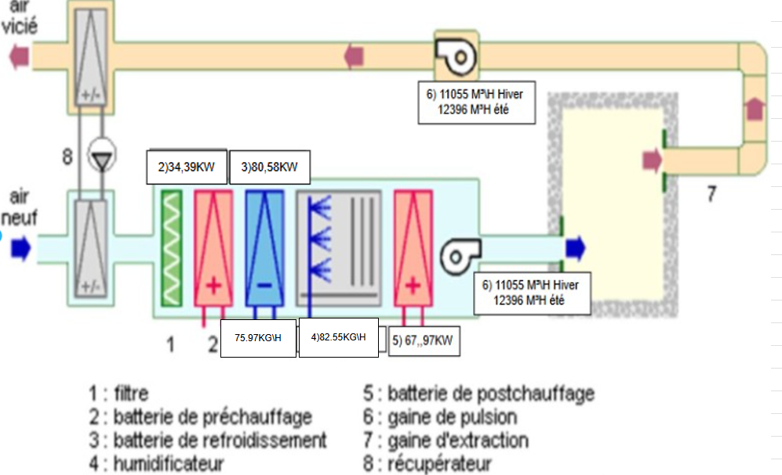
débit recyclé
Résumé
Ppré [kW] | 34.39
Ppost [kW] | 67.97
qm,eau hiver [kgeau/h] | 82.55
Pfr [kW] | -80.58
qm,eau été [kgeau/h] | -75.97
qm hiver [m³/h] | 12032.88 |  |  |  | EXAM | RECUPERATEUR A PLAQUE CEST flux CROISE DONC IL RENTRE EN HAUT ET RESSORT EN BAS
qm été [m³/h] | 12396.84

 |  |  |  |  |  | RECUP A ROUE CA RENTRE EN BAS CA SORT EN BAS CAR PAS CROISE CEST PARALLELES

CEST SANS RECYCLAGE CAR CEST SOIT LUN SOIT LAUTRE
A PART DANS DES CAS RARES OU YA DES GROSSES RELANCES ZEHMA ON TOURNE 1 A 2 FOIS PAR SEMAINE

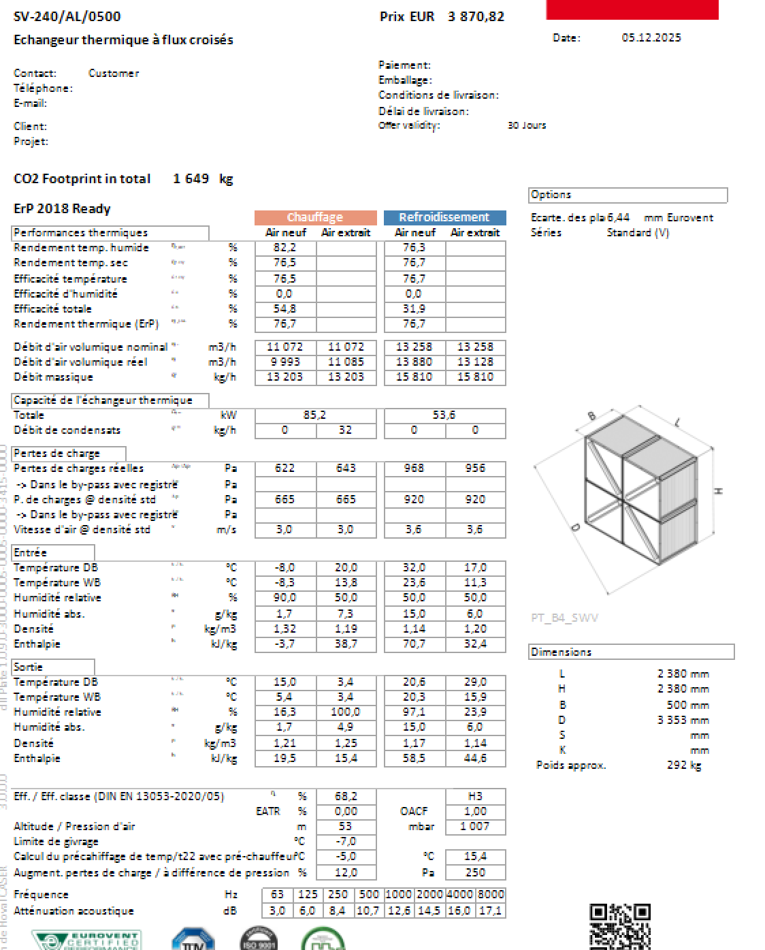
 |  |  |  |  |  |  |  |  |  | debit hiver | 3.0756726422
 |  |  |  |  |  |  |  |  |  | debit été | 3.6828135704

 |  |  |  |  |  |  |  |  |  | L | 2.38 | 1.19
 |  |  |  |  |  |  |  |  |  | h | 2.38

 |  |  |  |  |  |  |  |  |  | A | 2.8322

 |  |  |  |  |  |  |  |  |  | v hiver | 0.92083922104 | PLUS PETIT QUE 2,7 DONC CA VA ETRE FILTRE PAR LES FILTRES OK
 |  |  |  |  |  |  |  |  |  | v été | 1.3003366889

 |  |  |  |  |  | DONC POUR DIMENSIONNER LA CTA ON SE BASE SUR UNE LONGUEUR D'UNE CTA BUILT IN DONC ON IMAGINE NOTRE CTA AVEC UNE LONGUEUR TOTALE DE 3880MM ET UNE SECTION DE 2380X2380
 |  |  |  |  |  |  |  |  |  | BUILT IN CA VEUT DIRE YA UN ECHANGEUR DEDANS LES BATTERIES ET TT ET TT

 |  |  |  |  |  |  |  |  |  | CA RENTRE DANS NOTRE LOCAL TECHNIQUE CAR ON A LA PLACE 7,8Mx5,9M

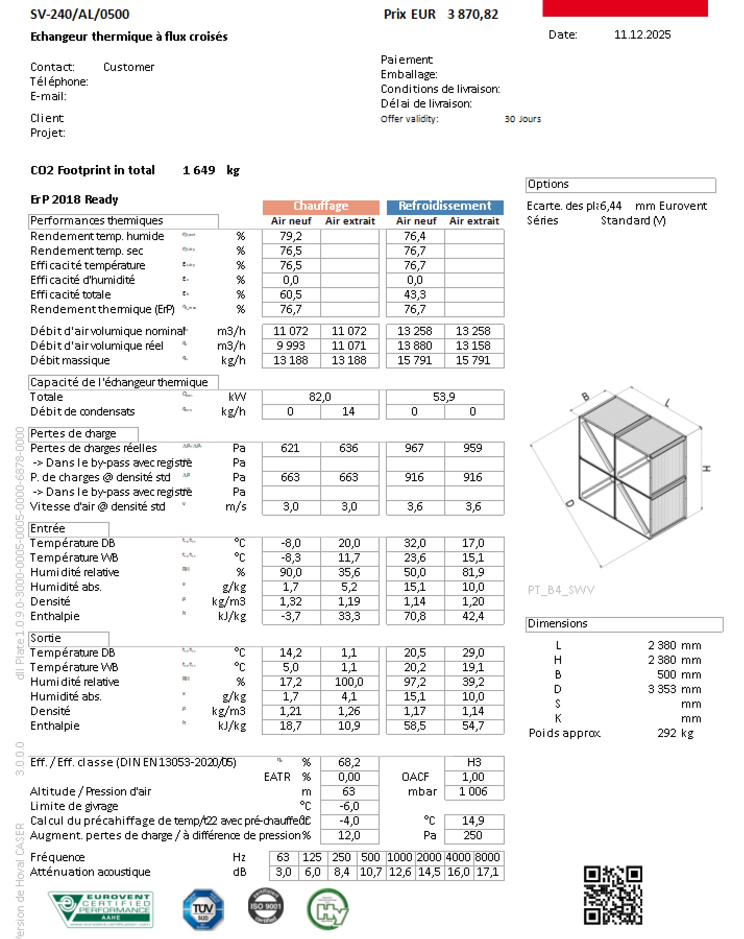

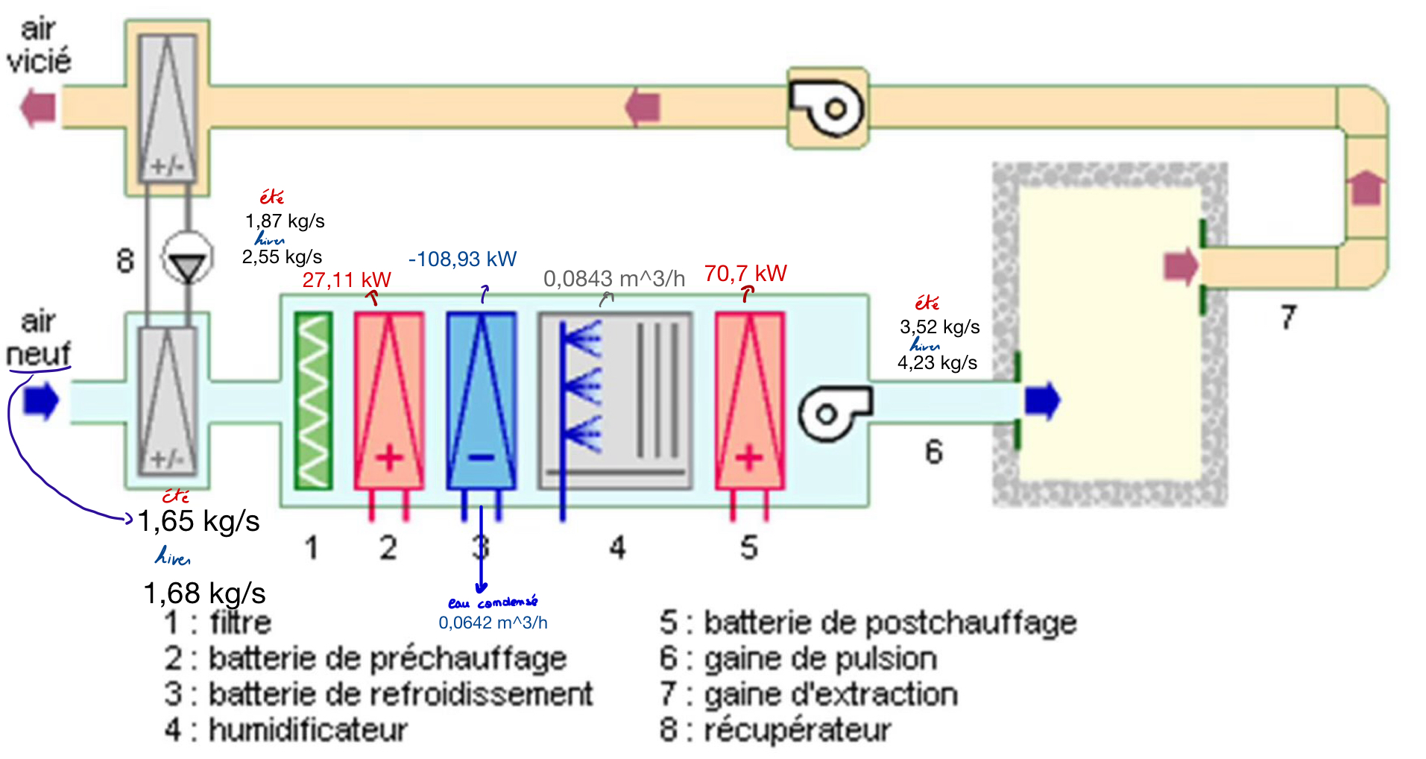

 |  |  |  |  |  |  |  |  |  |  |  |  |  |  | 14658.544547

été
10423 m^3/h
hiver
12877 m^3/h

Largeur x hauteur x longueur | 128x096x680
Filtre | G3 et F8

 | correction -> | G4 et F7

Ventilo convecteur
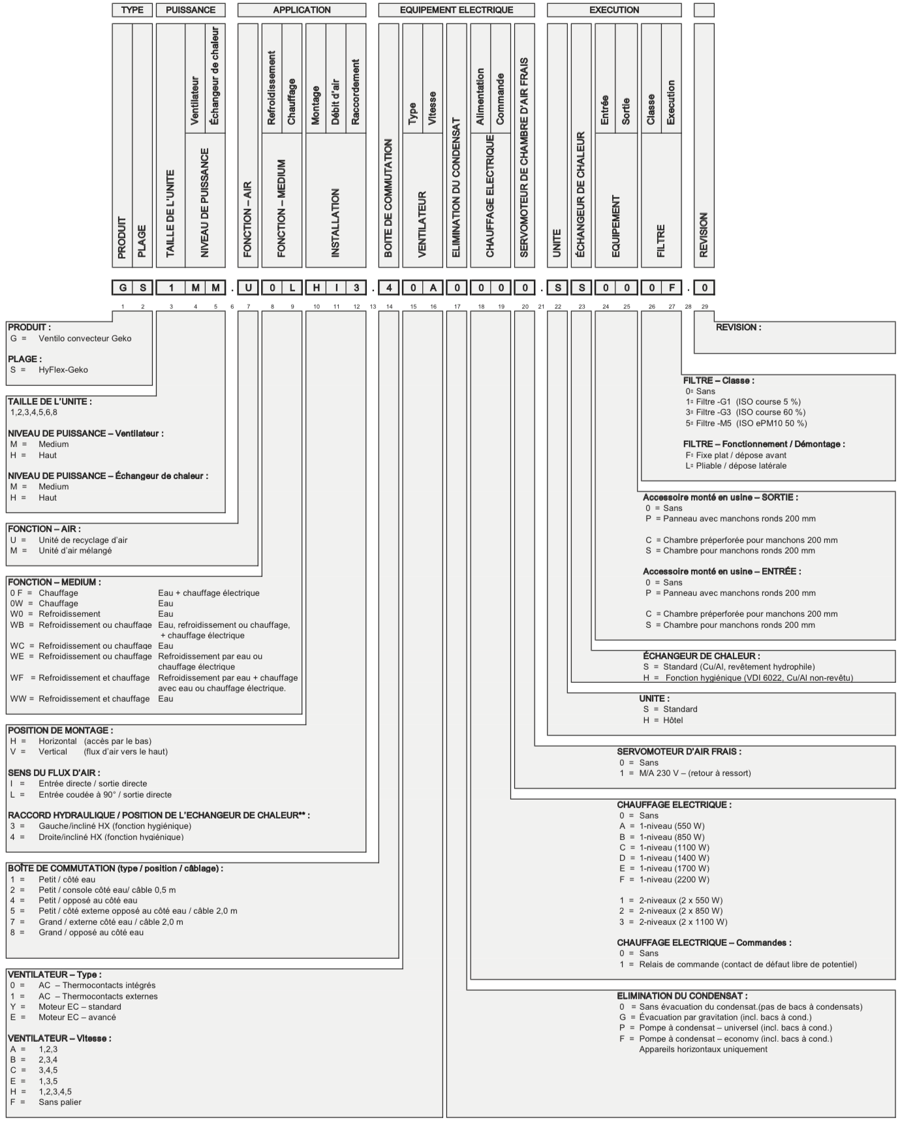
 |  |  |  |  |  | CONSTRUCTEUR
 |  |  | Thiver [C°] | 20 |  | 20
 |  |  | Tété [C°] | 25 |  | 27 |  | -17.5
 |  |  | Eau chaude [C°] | 70 | 50 | 60
 |  |  | Eau froide [C°] | 7 | 12 | 9.5 |  |  | -15.5
 |  | Regime constructeur |  | 65 | 55 | 60 |  |  | 35
 |  |  |  | 7 | 12 |  |  |  | 0.00029015932896 |  |  |  |  |  |  |  |  |  |  | 1.3 | 2.7465282315 | 1.1102610306
 |  |  |  |  |  |  |  |  |  |  |  |  |  |  |  |  |  |  |  | 1.8 | 3.8028852437 | 1.5372845039
 | Local | Pulsé ? | Q- [kW] | Q+ [kW] | Pcalorifique [W] | Pcalorifique corrigé [W] | P frigorifique [W] | Pfrigorifique corrigé [W] | Ventilo - Convecteur | Nombre ventilo | Régime hivernale sans recyclage |  |  |  |  |  |  |  |  | 2.3 | 5.2817850606 | 1.9643079772
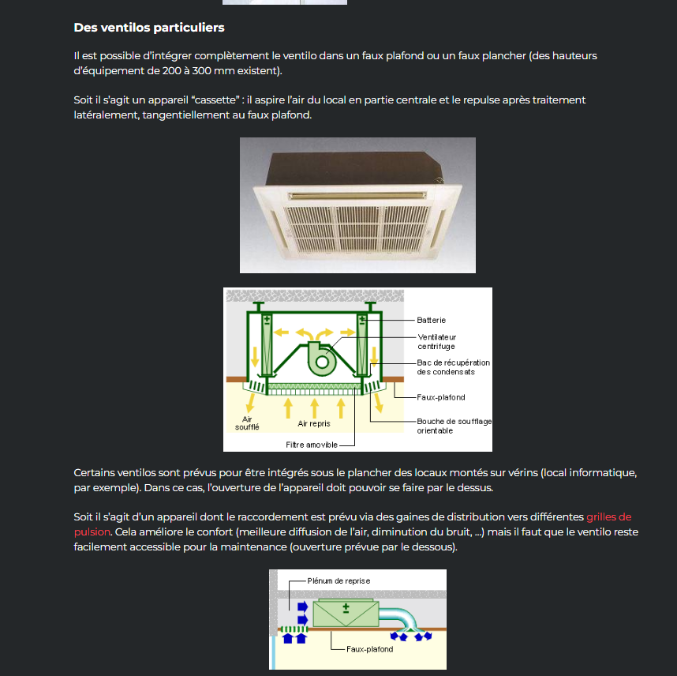
 | 1.COFFRE FORT | NON | 1.52 | 1.36 | / | / | / | / |  |  |  | T [°C] | x [geau/kgas] | h [kJ/kgas] | HR [%] | v [m³/kgas] | pv [Pa] | ps [Pa] |  | 2.5 | 4.8592422558 | 2.1351173665
 | 2.KITCHENETTE | OUI | 1.14 | 2.14 | 3600 | 3600 | 3000 | 2562.1408398 | HyFlex-Geko Size 2, GS2MM.UWWH1.% | 2 | e | -8.00 | 1.72 | -3.84 | 90.00 | 0.75 | 278.96 | 309.96 |  | 3.5 | 7.3944990849 | 2.9891643131
 | 3.ESCALIER | NON | 0.62 | 0.49 | / | / | / | / |  |  | s | 20.00 | 1.72 | 24.40 | 11.80 | 0.83 | 279.42 | 2338.19 |  | 4.9 | 10.352298719 | 4.1848300383
 | 4.Bureau 4 | OUI | 1.37 | 2.24 | 3600 | 3600 | 3000 | 2562.1408398 | HyFlex-Geko Size 2, GS2MM.UWWH1.% | 2 |  |  |  |  |  |  |  |  |  | 5.6 | 11.831198536 | 4.782662901
 | 5.Bureau5 | OUI | 0.90 | 1.37 | 3500 | 3500 | 2000 | 1708.0938932 | Cassette-Geko Single, GCB1.UWW.SE5 | 1 |  |  |  |  |  |  |  |  |  | 7.3 | 15.422812377 | 6.2345427102
 | 6.Bureau 6 | OUI | 0.91 | 1.37 | 3500 | 3500 | 2000 | 1708.0938932 | Cassette-Geko Single, GCB1.UWW.SE6 | 1 | Régime éstival sans recyclage |  |  |  |  |  |  |  |  | 9.9 | 20.91586884 | 8.4550647713
 | 7.Bureau 7 | OUI | 0.91 | 1.41 | 7000 | 7000 | 2000 | 1708.0938932 | Cassette-Geko Single, GCB1.UWW.SE7 | 2 |  | T [°C] | x [geau/kgas] | h [kJ/kgas] | HR [%] | v [m³/kgas] | pv [Pa] | ps [Pa] |  |  | 0
 | 8.SDR | OUI | 1.66 | 3.06 | 7000 | 7000 | 4000 | 3416.1877864 | Cassette-Geko Single, GCB1.UWW.SE8 | 2 | e | 32.00 | 15.00 | 70.50 | 50.00 | 0.89 | 2375.91 | 4751.82 |  |  | 0
 | 9.Couloir droite | OUI | 2.29 | 1.77 | 3600 | 3600 | 3000 | 2562.1408398 | HyFlex-Geko Size 2, GS2MM.UWWH1.% | 2 | s1 | 25.00 | 20.10 | 76.30 | 100.00 | 0.87 | 3171.83 | 3166.14
 | 10.Approvisionnement | NON | 0.36 | 0.29 | / | / | / | /
 | 11/12/13. Entrée | OUI | 0.91 | 0.69 | 1800 | 1800 | 1500 | 1281.0704199 | HyFlex-Geko Size 2, GS2MM.UWWH1.% | 1 |  | Résumé
 | 14.Distrib | OUI | 1.06 | 2.97 | 1800 | 1800 | 3900 | 3330.7830917 | Cassette-Geko Big Single, GCB1.UWW.SE5 | 1 |  | Pchauffe[kW] | 48.892432175
 | 15.Secretariat | OUI | 1.50 | 2.31 | 2800 | 2800 | 3000 | 2562.1408398 | HyFlex-Geko Size 2, GS2MM.UWWH1.% | 2 |  | Pfr[kW] | 9.8356643357
 | 16.SDR | OUI | 2.63 | 5.24 | 11200 | 11200 | 6600 | 5636.7098476 | Cassette-Geko Big Single, GCB1.UWW.SE5 | 2
 | 17. Salle d'attente | OUI | 2.77 | 3.11 | 7000 | 7000 | 4000 | 3416.1877864 | Cassette-Geko Single, GCB1.UWW.SE7 | 2
puissance trop faible donc rechauffe par les autres pieces | 18.WC individuelle | NON | 0.24 | 0.30 | / | / | / | /
 | 19.WC PMR | NON | 0.22 | 0.28 | / | / | / | / |  |  | PUISSANCE ACOUSTIQUE MAX 47 DECIBEL MAX
 | 20.WC femme | OUI | 0.87 | 1.24 | 1800 | 1800 | 1500 | 1281.0704199 | HyFlex-Geko Size 2, GS2MM.UWWH1. | 1 | DONC SI ON VEUT PRENDRE 2 VENTILO FAUT 44 DB MAX
 | 21.WC homme | OUI | 0.61 | 1.05 | 1800 | 1800 | 1500 | 1281.0704199 | HyFlex-Geko Size 2, GS2MM.UWWH1. | 1
 | 22.Trappe | NON | 0.54 | 0.33 | / | / | / | / |  |  | ON DOIT CHOISIR DES CASSETTE CAR Y A VENTILO AVEC BATTERIE CHAUDE ET FROIDE |  |  |  |  |  |  |  | DEBIT D AIR WC CEST 50M3/H PAR SANITAIRE
 | 23.Trémis | NON | 0.18 | 0.11 | / | / | / | /

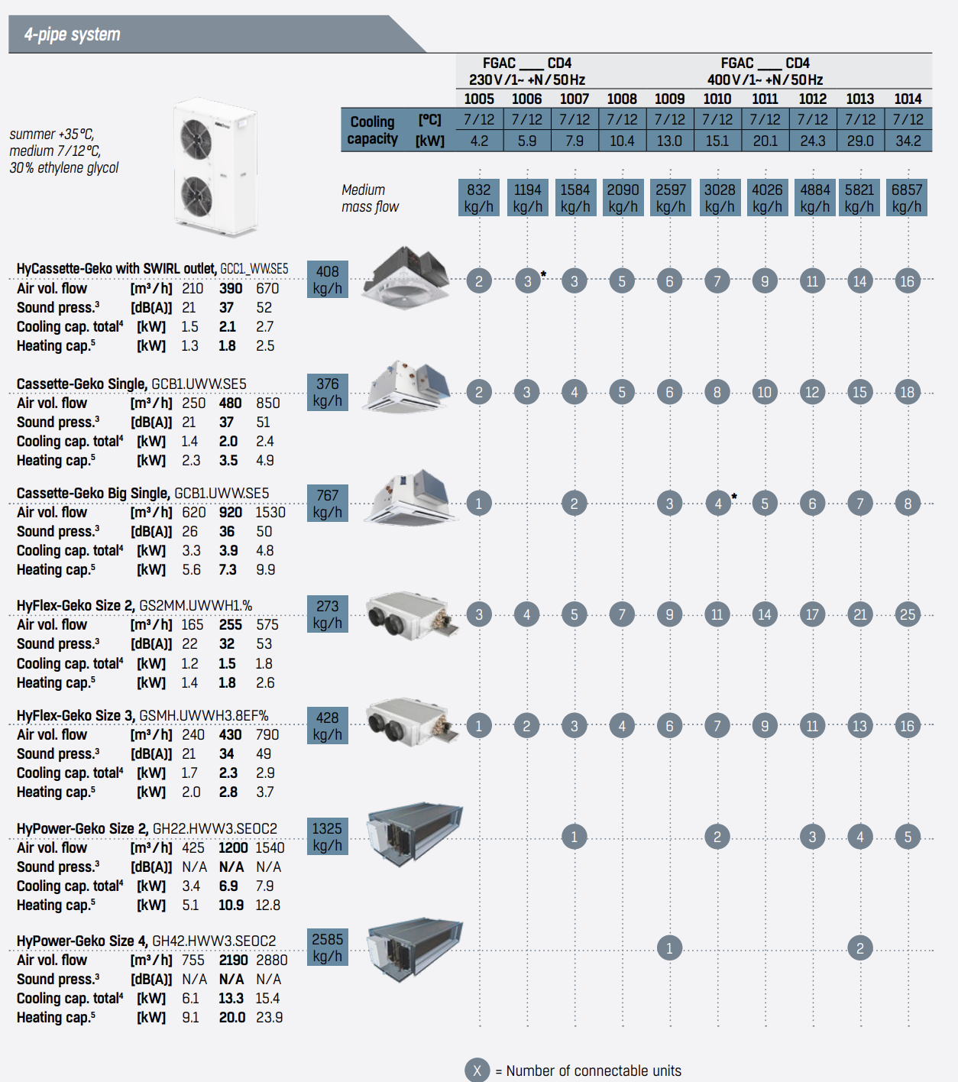

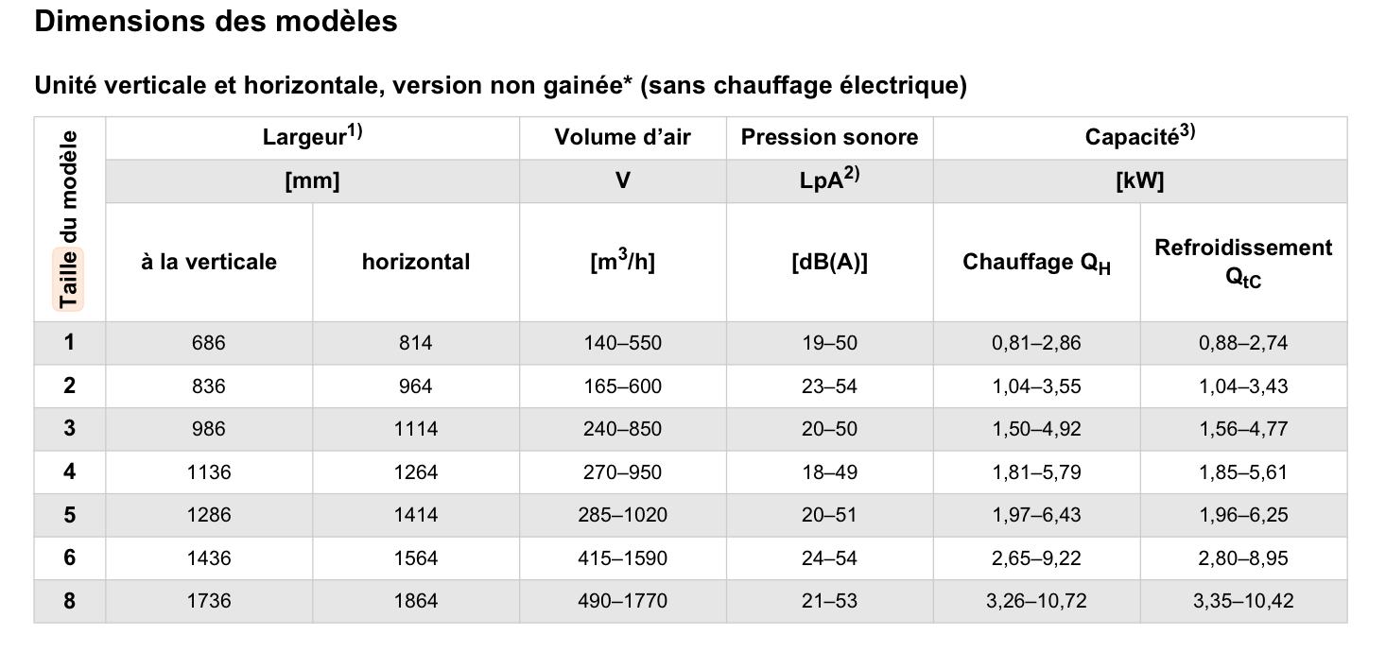

5022 m^3/h

 | Largeur x hauteur x longueur | 096x052x440
 | Filtre | G3 et F8

 |  | correction -> | G4 et F7

 |  | Résumé
 |  | Pchauffe[kW] | 48.89
 |  | Pfr[kW] | 9.84

